哀嚎洞穴
编号 | 名称 | 参考 | 备注说明 | 名称修改
1 | 软泥怪 | 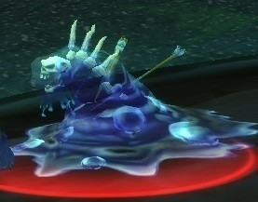 | 物攻型 | 吞噬软泥怪
2 | 恐龙 | 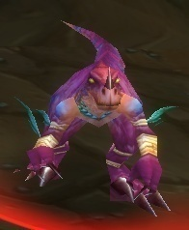 | 物攻型 | 利爪捕猎者
3 | 蛇 | 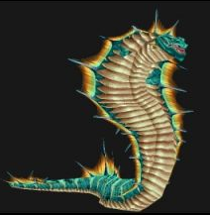 | 法功型 | 剧毒羽蛇
4 | 大囧龟 | 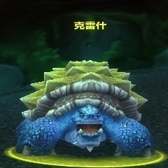 | 血耐型 | 大囧龟

死亡矿井
编号 | 名称 | 参考 | 备注说明
1 | 拉克佐工头 | 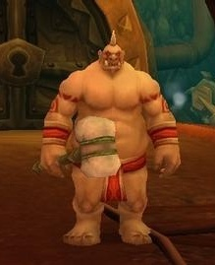 | 血耐型 | 食人魔工头
2 | 地精 | 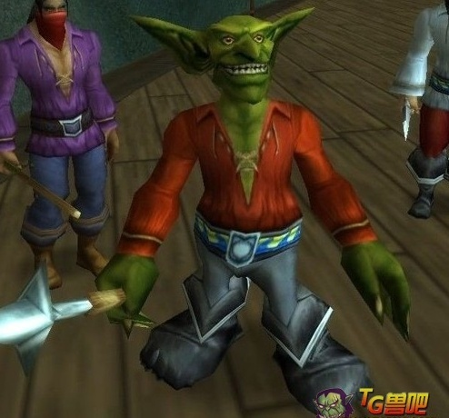 | 物攻型 | 地精工匠
3 | 范克里夫 | 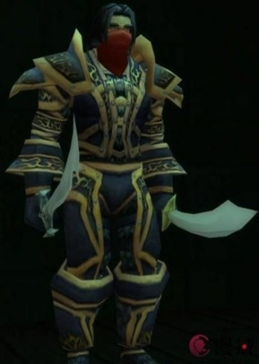 | 物攻型 | 爱德文
4 | 船长曲奇 | 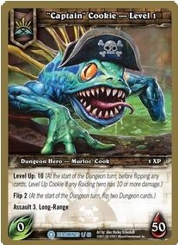 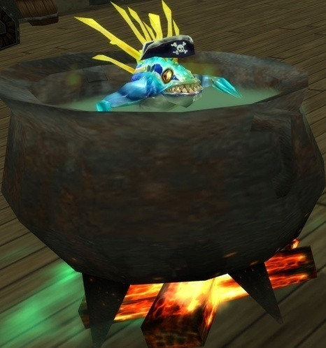 | 法攻型 | 船长鱼人

影牙城堡
编号 | 名称 | 参考 | 备注说明
1 | 食尸鬼 | 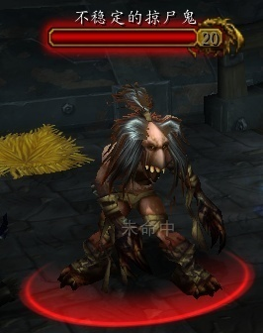 | 物攻型 | 腐败食尸鬼
2 | 雷希戈尔（狼人） | 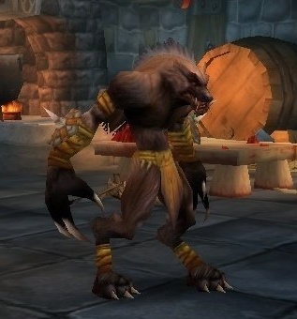 | 物攻型 | 狂暴狼人
3 | 凶骨哨兵 | 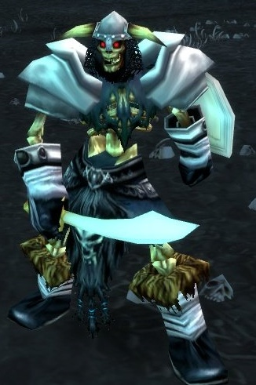 | 血耐 | 恶灵哨兵
4 | 阿鲁高 | 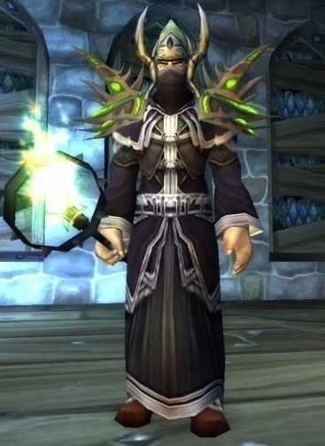 | 法功型 | 阿撸高

剃刀沼泽
编号 | 名称 | 参考 | 备注说明
1 | 野猪 | 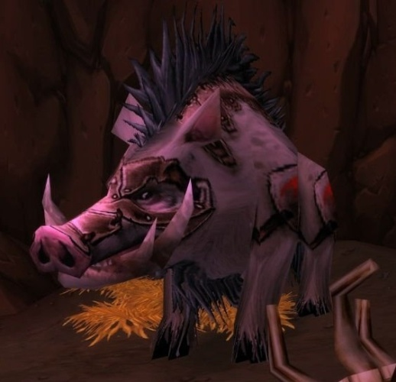 | 物功型 | 狂暴猪王
2 | 沼泽蝙蝠 | 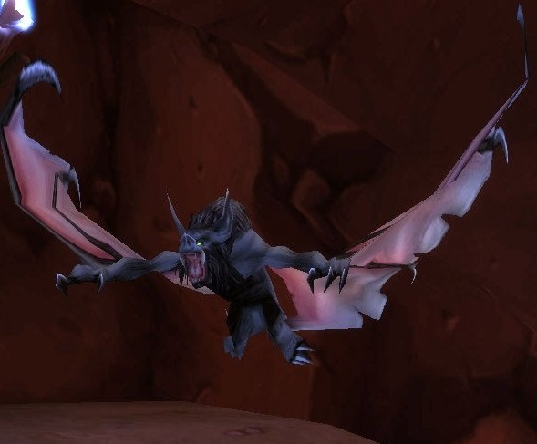 | 法功型 | 荒泽蝙蝠
3 | 主宰拉姆塔斯 | 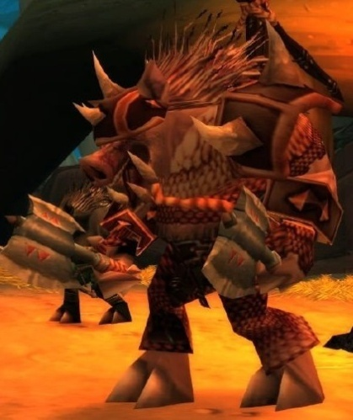 | 血耐型 | 小奶长者
4 | 寒冰之王亚门纳尔 | 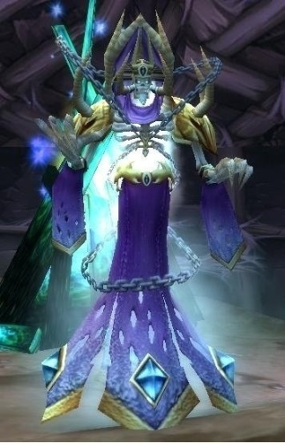 | 法功型 | 寒冰王子

血色修道院
编号 | 名称 | 参考 | 备注说明
1 | 血色捕猎犬 | 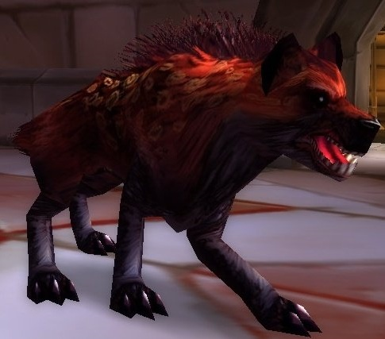 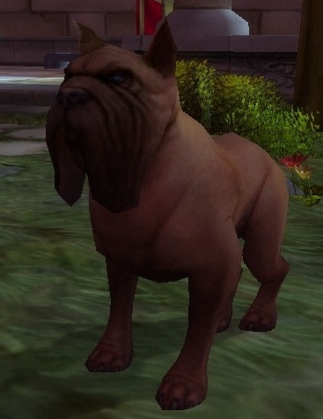 | 物攻型 | 血色追猎犬
2 | 获释的灵魂 | 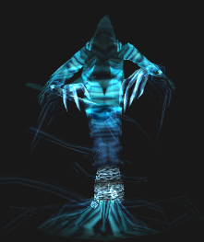 | 法攻型 | 鬼魂
3 | 赫洛德（血色十字军勇士） | 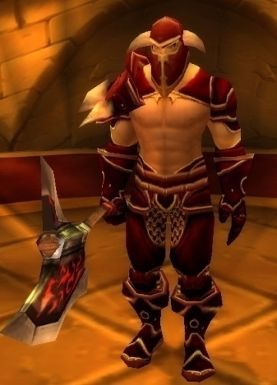 | 物攻型 | 旋风男
4 | 狗男女 | 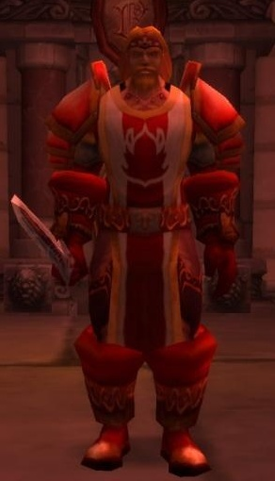 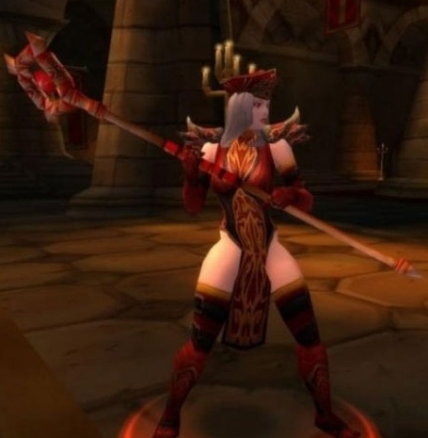 | 血耐型和法功型 | 莫格莱恩&中奶怀特

玛拉顿
编号 | 名称 | 参考 | 备注说明
1 | 石头人 | 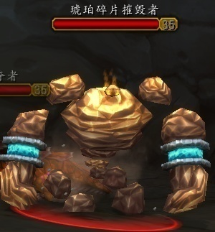 | 物攻型 | 土元素
2 | 半人马 | 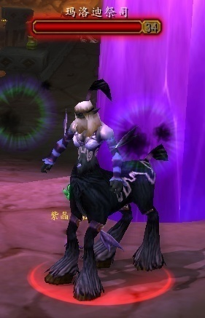 | 法功型 | 人马法师
3 | 锐刺鞭笞者 | 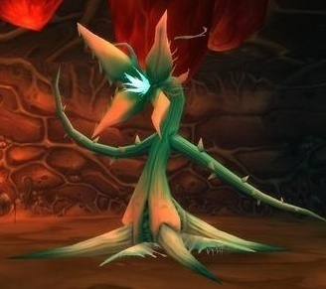 | 法功型 | 尖刺鞭笞者
4 | 瑟莱德丝公主 | 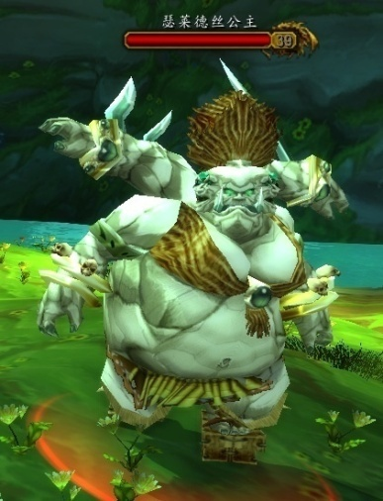 | 血耐型 | 玛拉得公主

厄运之锤
编号 | 名称 | 参考 | 备注说明
1 | 特迪斯·扭木 | 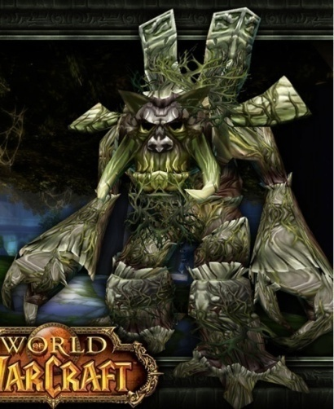 | 血耐型 | 扭木摧毁者
2 | 伊莫塔尔 | 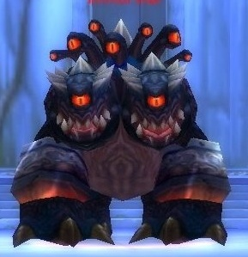 | 法功型 | 弈莫塔
3 | 戈多克大王 | 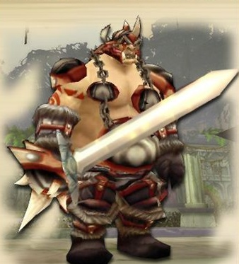 | 物攻型 | 哥多氪大王
4 | 奥兹恩 | 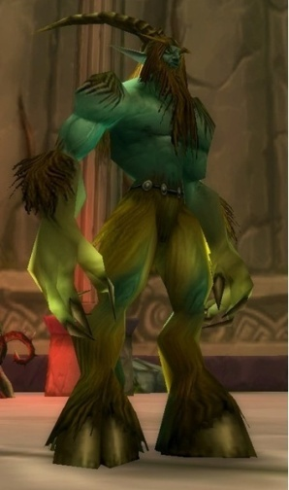 | 物攻型 | 变形者

阿塔沙克神庙
编号 | 名称 | 参考 | 备注说明
1 | 堕落的守护者 | 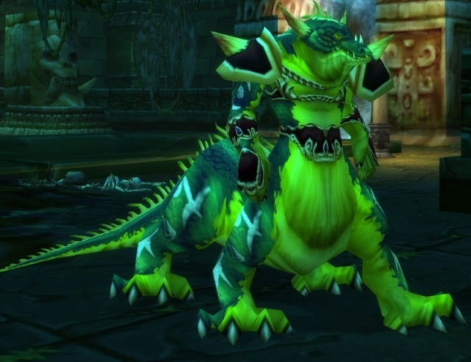 | 物攻型 | 噩梦龙族
2 | 预言者迦玛兰 | 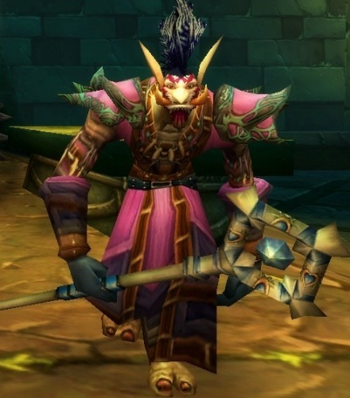 | 法功型 | 预言者
3 | 哈卡化身 | 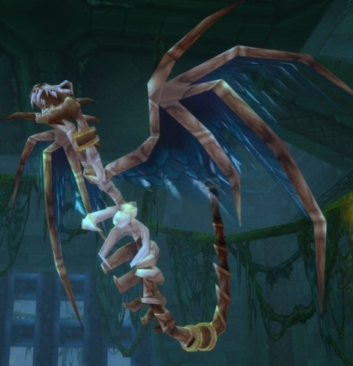 | 法功型 | 好卡化身
4 | 伊兰尼库斯 | 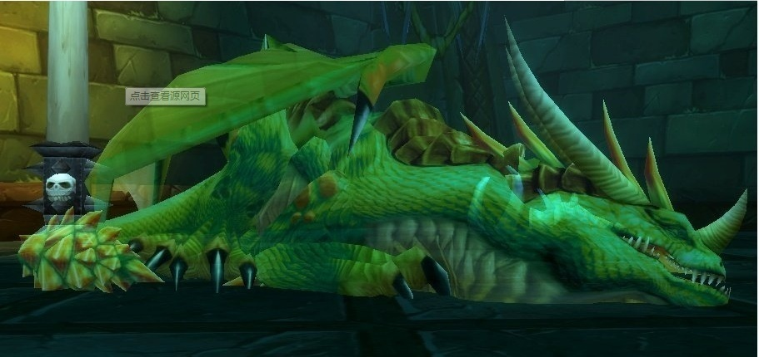 | 血耐型 | 依兰内裤斯

黑石深渊
编号 | 名称 | 参考 | 备注说明
1 | 大使 | 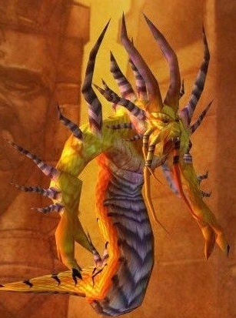 | 法功型 | 大使
2 | 安格弗将军 | 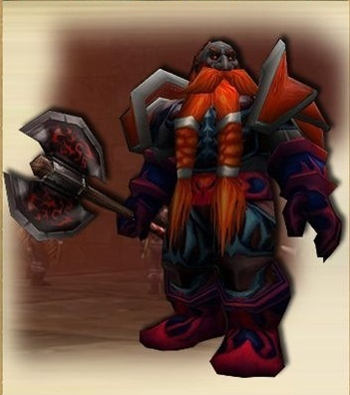 | 物攻型 | 俺哥是将军
3 | 大奶铜须 | 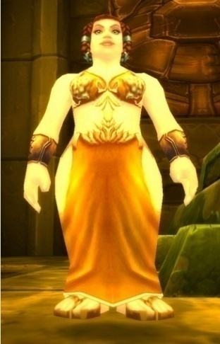 | 法功型 | 大奶同需
4 | 索瑞森大帝 | 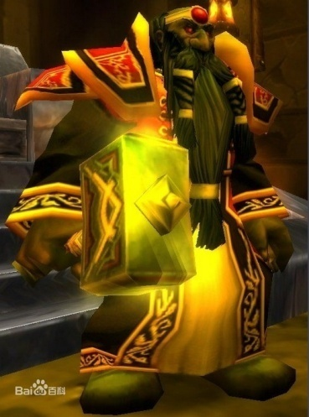 | 血耐型 | 锁惢深大帝

斯坦索姆
编号 | 名称 | 参考 | 备注说明
1 | 瑞文戴尔男爵 | 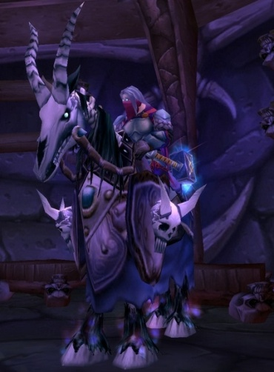 | 血耐型 | 死骑瑞文
2 | 镇长 | 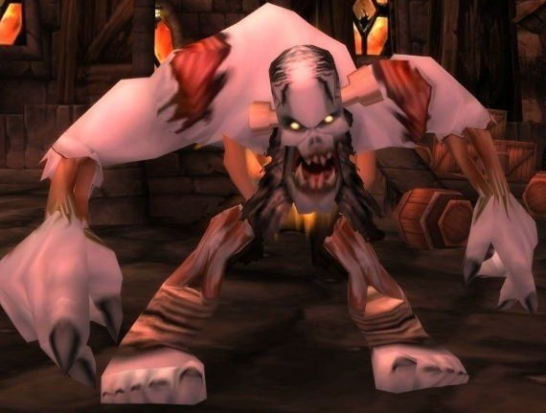 | 物攻型 | 镇长
3 | 安娜丝 | 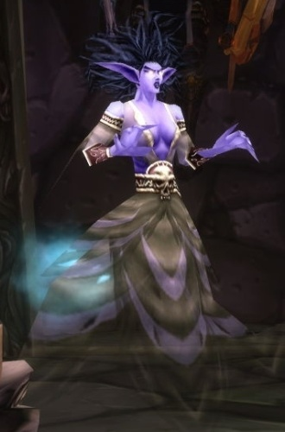 | 法功型 | 安娜丝美丽
4 | 恐惧魔王巴纳扎尔 | 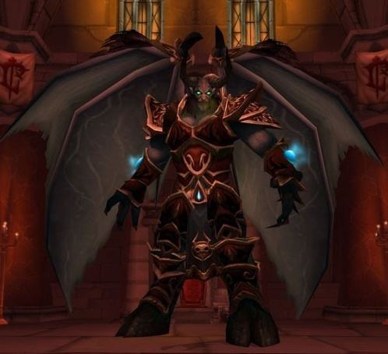 | 法功型 | 恶魔领主

